Špecifikácia - Hárok1
Návrh na propagačné predmety SARIO, na rok 2022

Predmet | Popis | Množstvo | Potlač | Obrázok
USB 1 | USB disk. Disponuje dvoma typmi zástrčky: USB a USB-C, čo umožňujú ešte širšie použitie produktu na rôznych zariadeniach. Otočenie o 360 stupňov umožňuje rýchle a pohodlné použitie vybraného konektora. Zaručená je široká kompatibilita s operačnými systémami ako Windows XP/7/8 +, Linux 2.4+, Mac OS X 10.5+, Android 4.0+. Špecifikácia: Rýchlosť zápisu min.: 15-30 Mb/s, Rýchlosť čítania min.: 80-120 Mb/s, Kapacita 64 GB. USB 3.0 | 50 kusov | potlač 1F, logo SARIO | 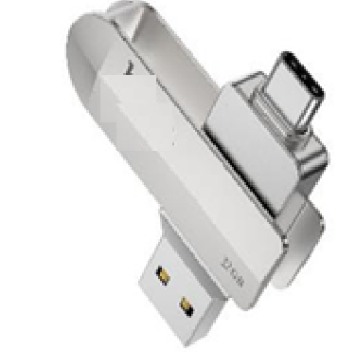 | 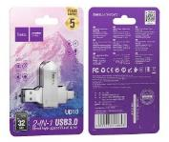
USB 2 | USB disk. Zaručená je široká kompatibilita s operačnými systéma. Kapacita: 8 GB. Rozhranie: USB 3.0. | 100 kusov | potlač 1F, logo SARIO | 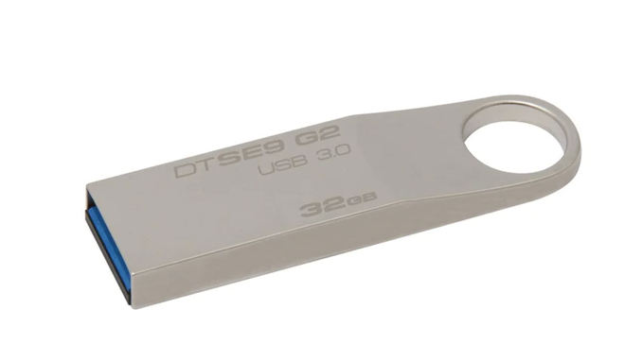
USB kábel | multifunkčný nabíjací kábel USB/microUSB/Lightning/USB-C vrátanie funkcie prenosu dát | 50 kusov | potlač 1F, logo SARIO | 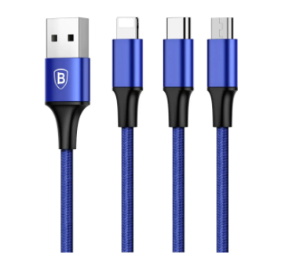
Pero gélové | pero gélové, náplň modrej farby, pero farba tmavá modrá, baleni v krabici po 50 kusov | 1000 kusov | potlač 1F, logo SARIO | 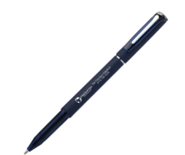
Zápisník s perom | set poznámkového bloku a pera, blok 160 strán, bez linajok / s linajkami, s elastickou gumou na previazanie, s perom vo farbe zápisníka, farba setu tmavá modrá, materiál vhodný na potlač, potlač vo veľkosti min 10x10 cm vzorom SARIO | 200 kusov | potlač 1F, grafika SARIO | 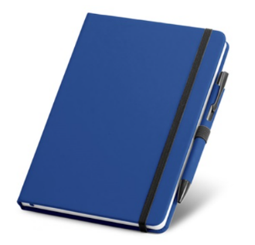
Bezdrôtová nabíjačka | Bezdrátová nabíječka v podobě podložky je určena pro mobilní telefony podporující bezdrátové nabíjení. RYCHLEJŠÍ BEZDRÁTOVÉ NABÍJENÍ: 10W režim rychlého nabíjení je kompatibilní s řady Samsung Galaxy S9 / S9 Plus / S8 / S8 Plus / Note 9 / Note 8 / Note 5 / S6 Edge / S7 / S7 Edge a dalšími Galaxy Note a Galaxy S Sériové produkty a novější modely. Rychlé nabíjení 7,5 W je kompatibilní pro iPhone X / XS / XS MAX / XR, iPhone8 / 8 plus a novější modely (ostatní zařízení s podporou Qi se budou nabíjet standardními rychlostmi bezdrátového nabíjení). | 50 kusov | potlač 1F, logo SARIO
Krabička kartónová | krabička rozmerov cca 18x15x3,5 cm s výsekom mapy Slovenska , dvojzložková, spodok a vrchnák s výsekom , výsek podlepený priesvitnou fóliou , potlač v 1F po celom obvode vrchnej časti krabičky | 300 kusov | grafika SARIO | 